MP,AP,TP
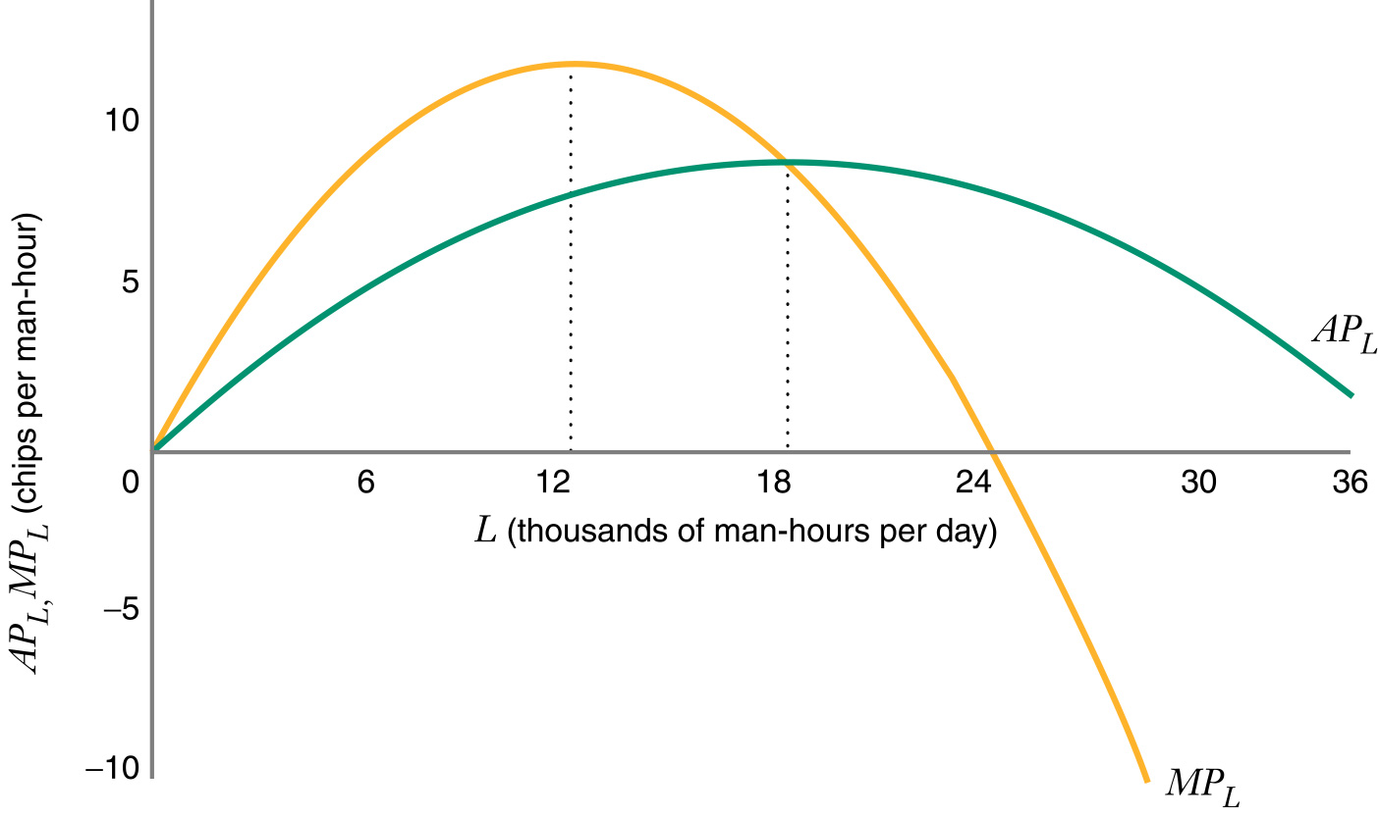
 |  | MP=∆TP/∆L | AP=TP/NJ.P
Njwsi pune | TP | MP | AP
0 | 0 |  |  | Q=f(K, L)
1 | 8 | 8 | 8
2 | 16 | 8 | 8
3 | 26 | 10 | 8.7
4 | 34 | 8 | 8.5
5 | 40 | 6 | 8
6 | 41 | 1 | 6.8
7 | 36 | -5 | 5.1

 |  | MP=∆TP/∆L | AP=TP/NJ.P
Njwsi pune | TP | MP | AP
0 | 0
1 | 12 | 12 | 12
2 | 28 | 16 | 14
3 | 39 | 11 | 13.0
4 | 45 | 6 | 11.25
5 | 58 | 13 | 11.6
6 | 55 | -3 | 9.2 | Nw zonwn e parw tw prodhimit produkti marxhinal ?????
7 | 50 | -5 | 7.1

 |  | MP=∆TP/∆L | AP=TP/NJ.P
Njwsi pune | TP | MP | AP
0
1 |  | 6
2 |  | 7
3 |  | 8
4 |  | 12
5 |  | 6
6 |  | 4
7 |  | -2

